상품제안서
성탄담요+미니에코백세트 | 상품코드: F28747

 |  |  |  | 02-412-0044 | www.easy1.co.kr
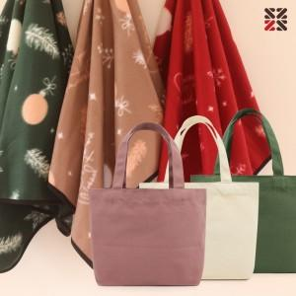

【상세/제작정보】 | ●에코백실크인쇄 1도-100개이상 무료, 100개 미만 별도문의 ●담요실크인쇄1도,자수-별도문의

【인쇄/포장옵션】 | 실크 / OPP(비닐)

【공급단가】 | 수량 | 1~ | 100~
*VAT별도 | 단가 | 5,160원 | 5,070원

【상품 URL】 | https://easy1.co.kr:443/src/goods_detail.php?gdno=28747

